상품제안서
소유 가정용 충전식 무선칫솔살균기 BBS-H30M | 상품코드: F23086

 |  |  |  |  |  |  | 02-412-0044 | www.easy1.co.kr
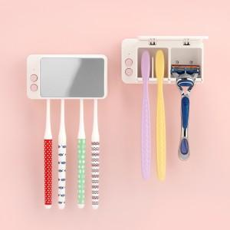

【상세/제작정보】 | 화장실에 선이 웬 말? 무선이라 간편한 설치! 안심살균 시스템으로 더욱 위생적!&nbsp;

【인쇄/포장옵션】 | 스티커 / 포장지포장

【공급단가】 | 수량 | 100~ | 300~ | 500~ | 1,000~ | 3,000~
*VAT별도 | 단가 | 17,550원 | 16,900원 | 16,250원 | 15,600원 | 15,210원

【상품 URL】 | https://dev.easy1.co.kr:443/src/goods_detail.php?gdno=23086

